Seleniumの仕組み
Seleniumの仕組み
Seleniumは、クリックやキータイプなどの動作を意味するコマンドと、HTMLファイルのソースコード（ブラウザでの表示方法を記載している）を組み合わせて、ブラウザ上での動作を再現します。
具体的には、「コマンド」で何をやるか（アクション）を指定し、「対象」でアクションを行う場所（ソースコード）を指定し、「値」でアクションの具体値（入力文字等）を指定します。
例えば、下の図の「名前：」の入力欄に「テスト太郎」とキーボードで入力（「type」）したい場合は、以下のようにコマンド、対象、値を記載します。
※ コマンドの種類によっては、対象欄に値となるべきものを入れたり、値や対象欄を使わない場合もあります

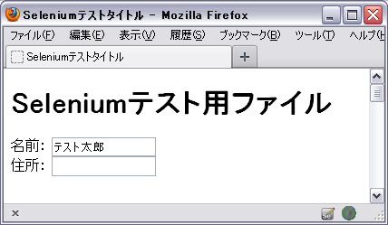
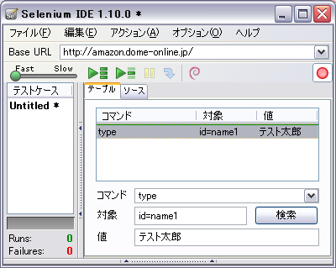

idがname1

下の図は、HTMLファイルとSeleniumとの関係のイメージを示しています。
色のついた枠に対して、同じ色ソースコード・Seleniumのコードがそれぞれ対応しています。

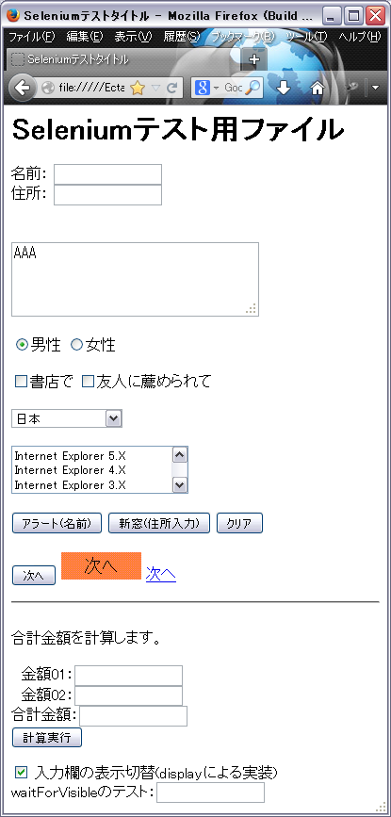
ブラウザで表示したHTMLファイル | HTMLファイルのソースコード（ブラウザでの表示方法を記載する） |  |  | Seleniumのコード
 |  | <html>
 |  | <head> |  |  | コマンド | 対象 | 値 | コマンドの説明
 |  | <title>Seleniumテストタイトル</title> |  |  | assertTitle | Seleniumテストタイトル |  | タイトルが「Seleniumテストタイトル」かを確認
 |  | </head>
 |  | <body>
 |  |  |  |  | コマンド | 対象 | 値
 |  | <h1>Seleniumテスト用ファイル</h1> |  |  | verifyText | css=h1 | テスト用ファイル | h1の中身が「テスト用ファイル」であるかを確認

 |  | <form id="form1" name="F1" method="POST" action="html/formSample02.html"> |  |  | コマンド | 対象 | 値
 |  | <div> |  |  | type | id=name1 | テスト太郎 | 名前欄に「テスト太郎」と入力
 |  | <span>名前： <input id="name1" type="text" name="NAME" maxlength=10></span><br> |  |  | type | name=ADDR | 住所 | 住所欄に「住所」と入力
 |  | <span>住所： <input id="addr1" type="text" name="ADDR"></span><br> |  |  | verifyText | //form[@id='form1']/div/span[2] | 住所： | タグの階層を指定して該当箇所が「住所：」かを確認
 |  | </div>

 |  |  |  |  | コマンド | 対象 | 値
 |  | <textarea id="kansou1" name="KANSOU" cols=30 rows=3>AAA</textarea> |  |  | type | id=kansou1 | AAA | idがkansou1の入力欄に「AAA」を入力

 |  |  |  |  | コマンド | 対象 | 値
 |  | <input id="seibetsu1" type="radio" name="SEIBETSU" value="男性" checked>男性 |  |  | click | id=seibetsu1 |  | idがseibetsu1の場所をクリック
 |  | <input id="seibetsu2" type="radio" name="SEIBETSU" value="女性">女性 |  |  | check | id=seibetsu2 |  | idがseibetsu2の場所に印をつける
 |  |  |  |  | コマンド | 対象 | 値
 |  | <input id="riyuu1" type="checkbox" name="RIYUU">書店で |  |  | click | id=riyuu1 |  | idがriyuu1の場所をクリック
 |  | <input id="riyuu2" type="checkbox" name="RIYUU">友人に薦められて |  |  | check | id=riyuu1 |  | idがriyuu1の場所に印をつける
 |  |  |  |  | uncheck | id=riyuu2 |  | idがriyuu2の場所の印を外す
 |  | <select id="kokumei1" name="KOKUMEI"> |  |  | コマンド | 対象 | 値
 |  | <option value="JAPAN">日本 |  |  | select | id=kokumei1 | label=日本 | idがkokumei1の場所で「日本」を選択
 |  | <option value="USA">米国 |  |  | select | id=kokumei1 | index=1 | idがkokumei1の場所で上2番目（米国）のものを選択
 |  | <option value="ENGLAND">英国
 |  | <option value="CHINA">中華人民共和国
 |  | </select>

 |  | <select id="browser1" name="BROWSER" size=3>
 |  | <option value="IE5">Internet Explorer 5.X
 |  | <option value="IE4">Internet Explorer 4.X
 |  | <option value="IE3">Internet Explorer 3.X
 |  | <option value="NN6">Netscape 6.X
 |  | <option value="NN4">Netscape Communicator 4.X
 |  | <option value="NN3">Netscape Navigator 3.X
 |  | <option value="OTHER">その他
 |  | </select>

 |  | <input type="button" onclick="alert('名前: ' + document.F1.NAME.value)" value="アラート(名前)" name="ALERT">
 |  | <input type="button" onclick="window.open('html/newWindow.html', 'newWindow', 'width=400,height=600'); return false;" value="新窓(住所入力)" name="OPENWINDOW">
 |  | <input type="reset" value="クリア" name="reset">
 |  |  |  |  | コマンド | 対象 | 値 | コマンドの説明
 |  | <input type="submit" value="次へ" name="submit"> |  |  | clickAndWait | name=submit |  | nameがsubmitの場所をクリック
 |  | <a href="html/formSample02.html"><img src="img/button01.gif" alt="次へ"/></a> |  |  | clickAndWait | css=img[alt=”次へ”] |  | <img>タグのalt属性が「次へ」である画像をクリック
 |  | <a href="html/formSample02.html">次へ</a> |  |  | clickAndWait | link=次へ |  | リンクテキストが「次へ」である場所をクリック
 |  | </form>

 |  | 合計金額を計算します。<br>
 |  | <form name="F2" action="#">
 |  | 金額01：<input type="text" name="PRICE01"><br>
 |  | 金額02：<input type="text" name="PRICE02"><br>
 |  | 合計金額：<input type="text" name="RESULT"><br>
 |  | <input type="button" onclick="calc()" value="計算実行" name="calcBtn">

 |  | <input type="checkbox" onclick="document.getElementById('cssDisp').style.display = this.checked ? 'block' : 'none';">
 |  | 入力欄の表示切替(displayによる実装)
 |  | <div id="cssDisp" style="display:none"> |  |  | コマンド | 対象 | 値 | コマンドの説明
 |  | waitForVisibleのテスト：<input type="text"> |  |  | verifyVisible | id=cssDisp | true | タグの表示状態を確認
 |  | </div>
 |  | </form>
 |  | </body>
 |  | </html>
 |  |  | イメージ図

コマンド対象の指定方法
コマンド対象の指定方法

作成中
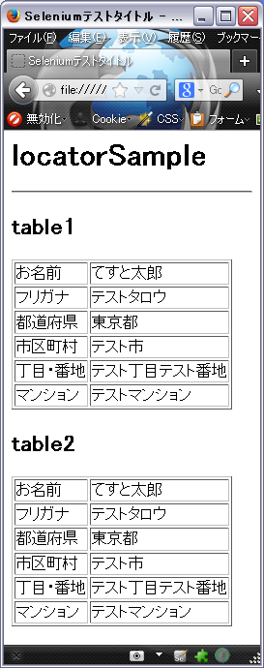
 | <html> | タグの属性
 | <head>
 | <title>Seleniumテストタイトル</title> | XPath
 | </head>
 | <body> | CSSセレクタ
 | <h1>locatorSample</h1>
 | <hr>
 | <h2>table1</h2>
 | <table id="tableSample" border=1>
 | <tbody>
 | <tr id="name">
 | <td>お名前</td>
 | <td>てすと太郎</td>
 | </tr>
 | <tr id="knName">
 | <td>フリガナ</td>
 | <td>テストタロウ</td>
 | </tr>
 | <tr name="ken">
 | <td>都道府県</td>
 | <td>東京都</td>
 | </tr>
 | <tr name="address01">
 | <td>市区町村</td>
 | <td>テスト市</td>
 | </tr>
 | <tr>
 | <td>丁目・番地</td>
 | <td>テスト丁目テスト番地</td>
 | </tr>
 | <tr>
 | <td>マンション</td>
 | <td>テストマンション</td>
 | </tr>
 | </tbody>
 | </table>
 | <h2>table2</h2>
 | <table id="tableSample" border=1>
 | <tbody>
 | <tr id="name">
 | <td>お名前</td>
 | <td>てすと太郎</td>
 | </tr>
 | <tr id="knName">
 | <td>フリガナ</td>
 | <td>テストタロウ</td>
 | </tr>
 | <tr name="ken">
 | <td>都道府県</td>
 | <td>東京都</td>
 | </tr>
 | <tr name="address01">
 | <td>市区町村</td>
 | <td>テスト市</td>
 | </tr>
 | <tr>
 | <td>丁目・番地</td>
 | <td>テスト丁目テスト番地</td>
 | </tr>
 | <tr>
 | <td>マンション</td>
 | <td>テストマンション</td>
 | </tr>
 | </tbody>
 | </table>
 | </body>
 | </html>

locatorの取得方法1
右クリックによるコマンド対象（locator）の取得

手動のレコーディングでコマンドが記録されない場合の対応

レコーディングしたい場所を
右クリック

locatorの取得方法2
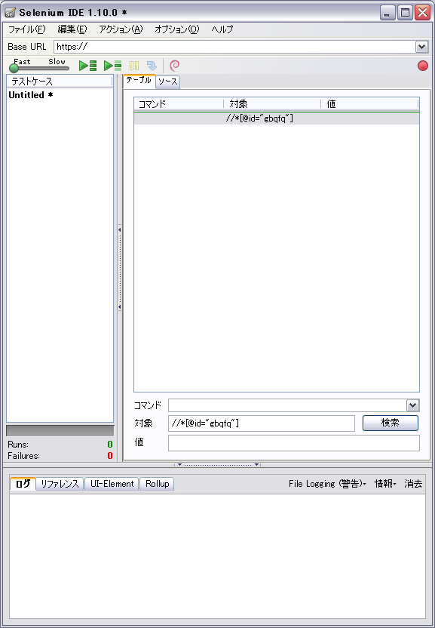
FirebugによるXPathやCSSセレクタの取得
例：Googleの検索キーワードを入力するテキストフィールドのXpathを取得
作業手順
1.XPathを取得したい箇所にカーソルを合わせて右クリック
2.Firebugで要素を調査を選択
3.Firebugのエリアで色の付いたソースコード部分（XPathを取得したい部分）で右クリック
4.XPathをコピーを選択
5.SeleniumIDEなど任意の場所に貼り付けを実行
※ Firepathというアドオンをインストールすれば、もう少し簡単に取得できる

1.XPathを取得したい箇所にカーソルを合わせて右クリック
2.Firebugで要素を調査を選択
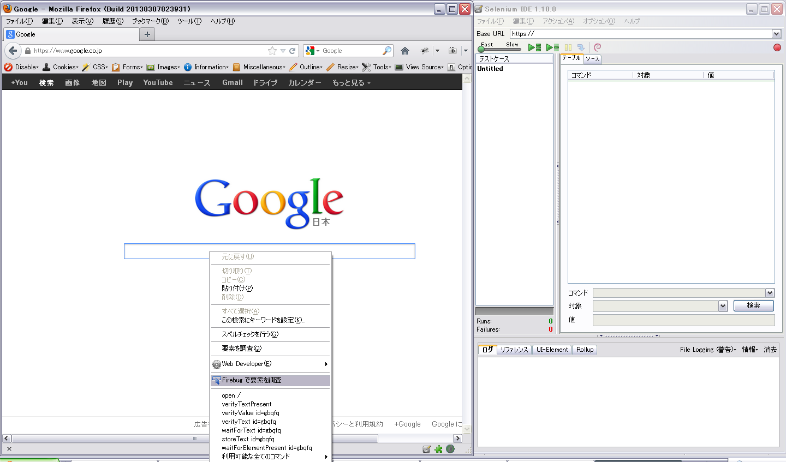

3.Firebugのエリアで色の付いたソースコード部分（XPathを取得したい部分）で右クリック
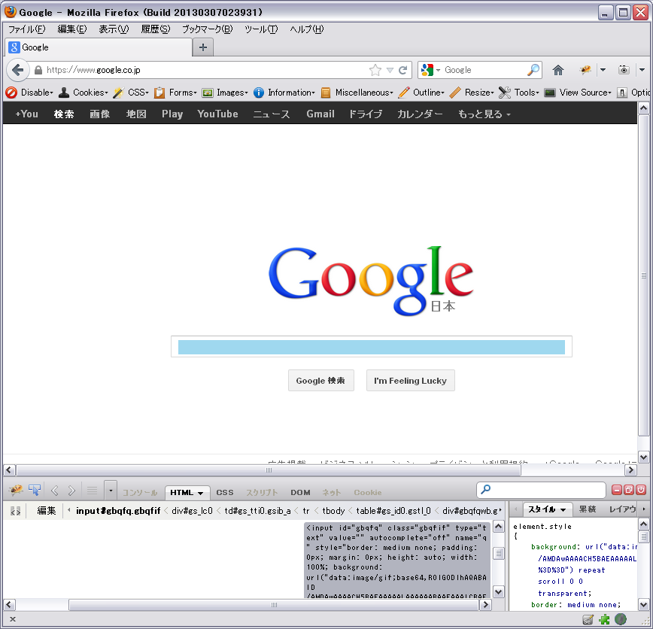

4.XPathをコピーを選択
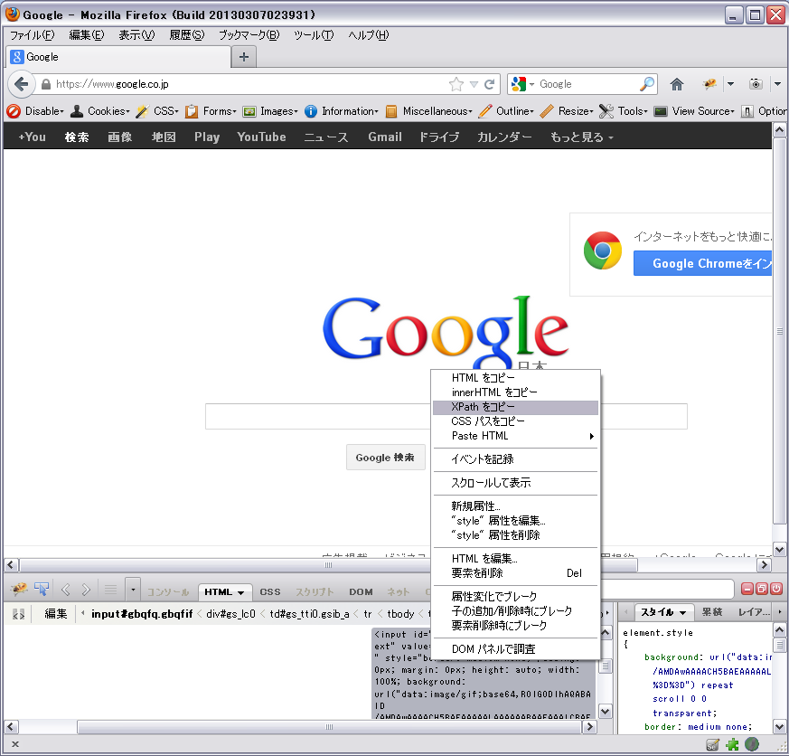

5.SeleniumIDEなど任意の場所に貼り付けを実行

